数据设置
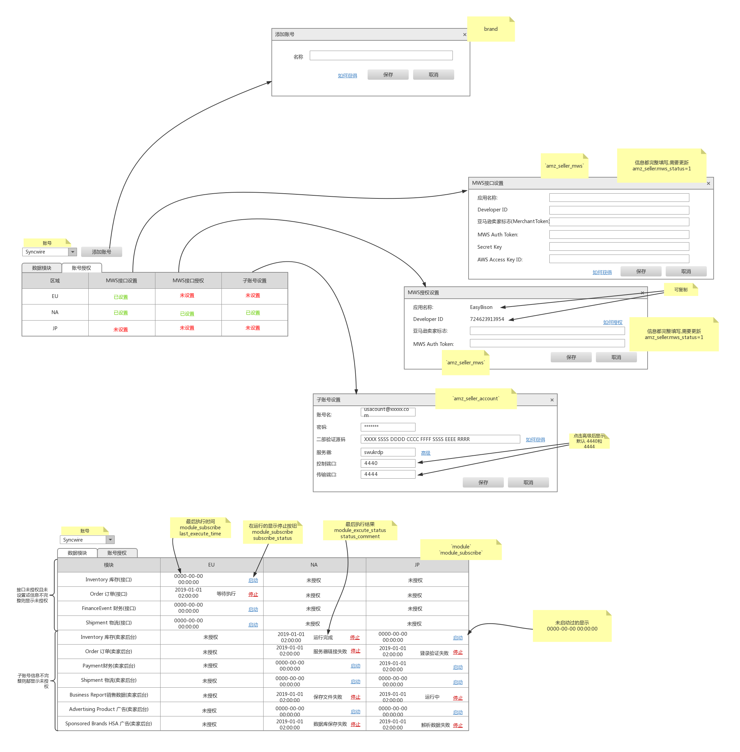

账号授权
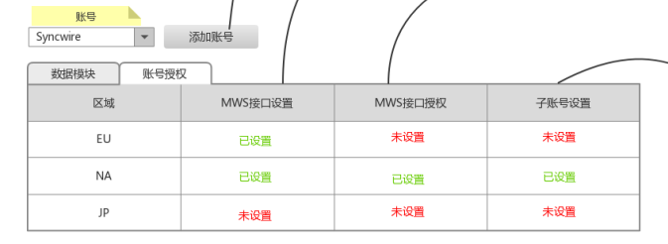

 |  |  |  |  |  |  |  | 名称 brand_name
 | 区域(amz_region. amz_region_code) | MWS接口设置 | MWS接口授权 | 子账号设置
MWS接口设置 |  |  |  |  |  |  | MWS授权设置
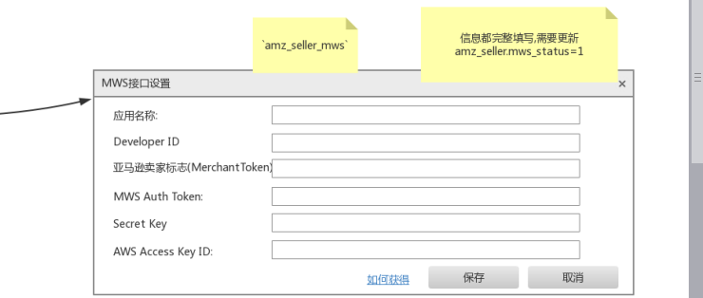
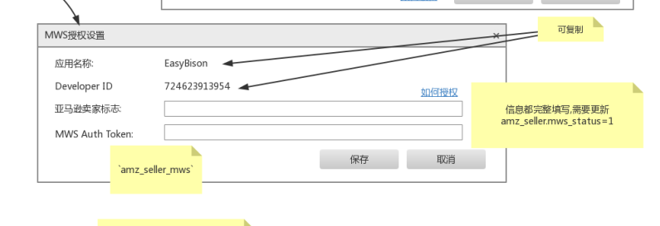

amz_seller_mws |  |  |  |  |  |  |  | amz_seller.mws_status=1 | amz_seller与amz_seller_mws (通过seller_id关联)
 | 应用名称 | DeveloperID | Merchant Token=amz_seller_id | MWS Auth Token | Secret Key | AWS Access Key ID |  | 应用名称 | DeveloperID | 亚马逊卖家标志 Merchant Token | MWS Auth Token
 | mws_app_name |  |  | mws_auth_token | secret_key | access_key_id |  | mws_app_name |  |  | mws_auth_token

子账号设置

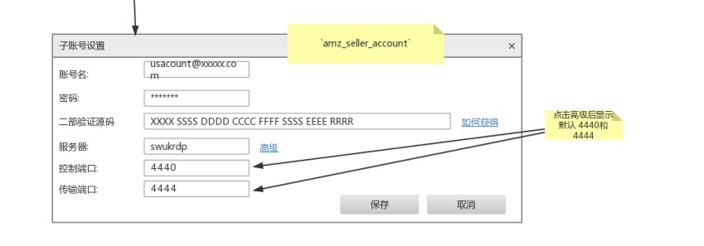

 |  |  |  |  |  | 点击如何获得?

amz_seller_account |  |  | 点击高级后显示默认4440和4444
 | 账号名 | 密码 | 二部验证源码 | 服务器 | 控制端口 | 传输端口
 | account_name | account_password | two_step_code | remote_server | remote_browser_port | remote_file_port

数据模块
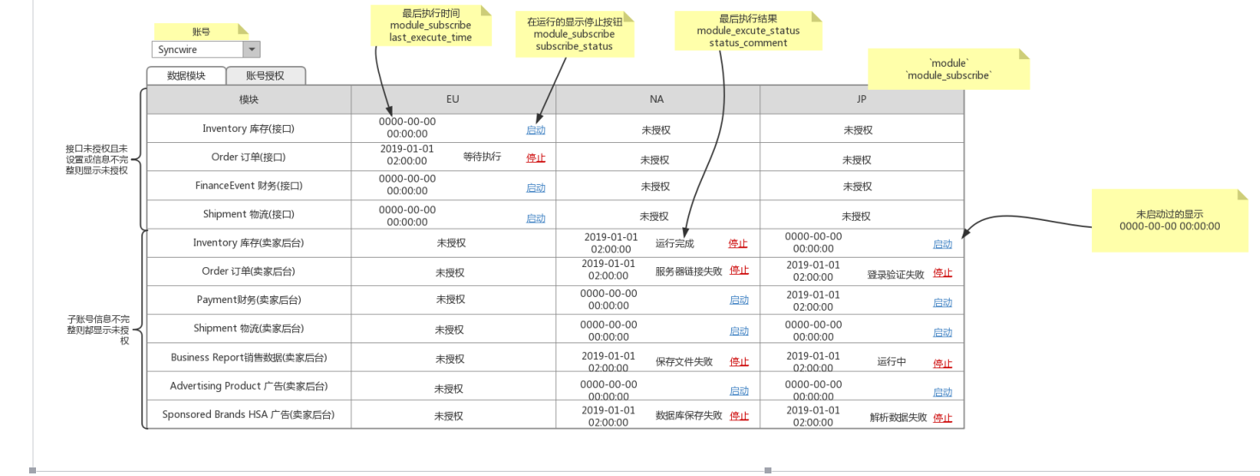

module | module_subscribe | module_excute_status
模块 | EU | NA | JP
module.module_id | module_subscribe.last_execute_time module_subscribe.subscribe_status | module_excute_status.status_comment

